fonctionnement trp
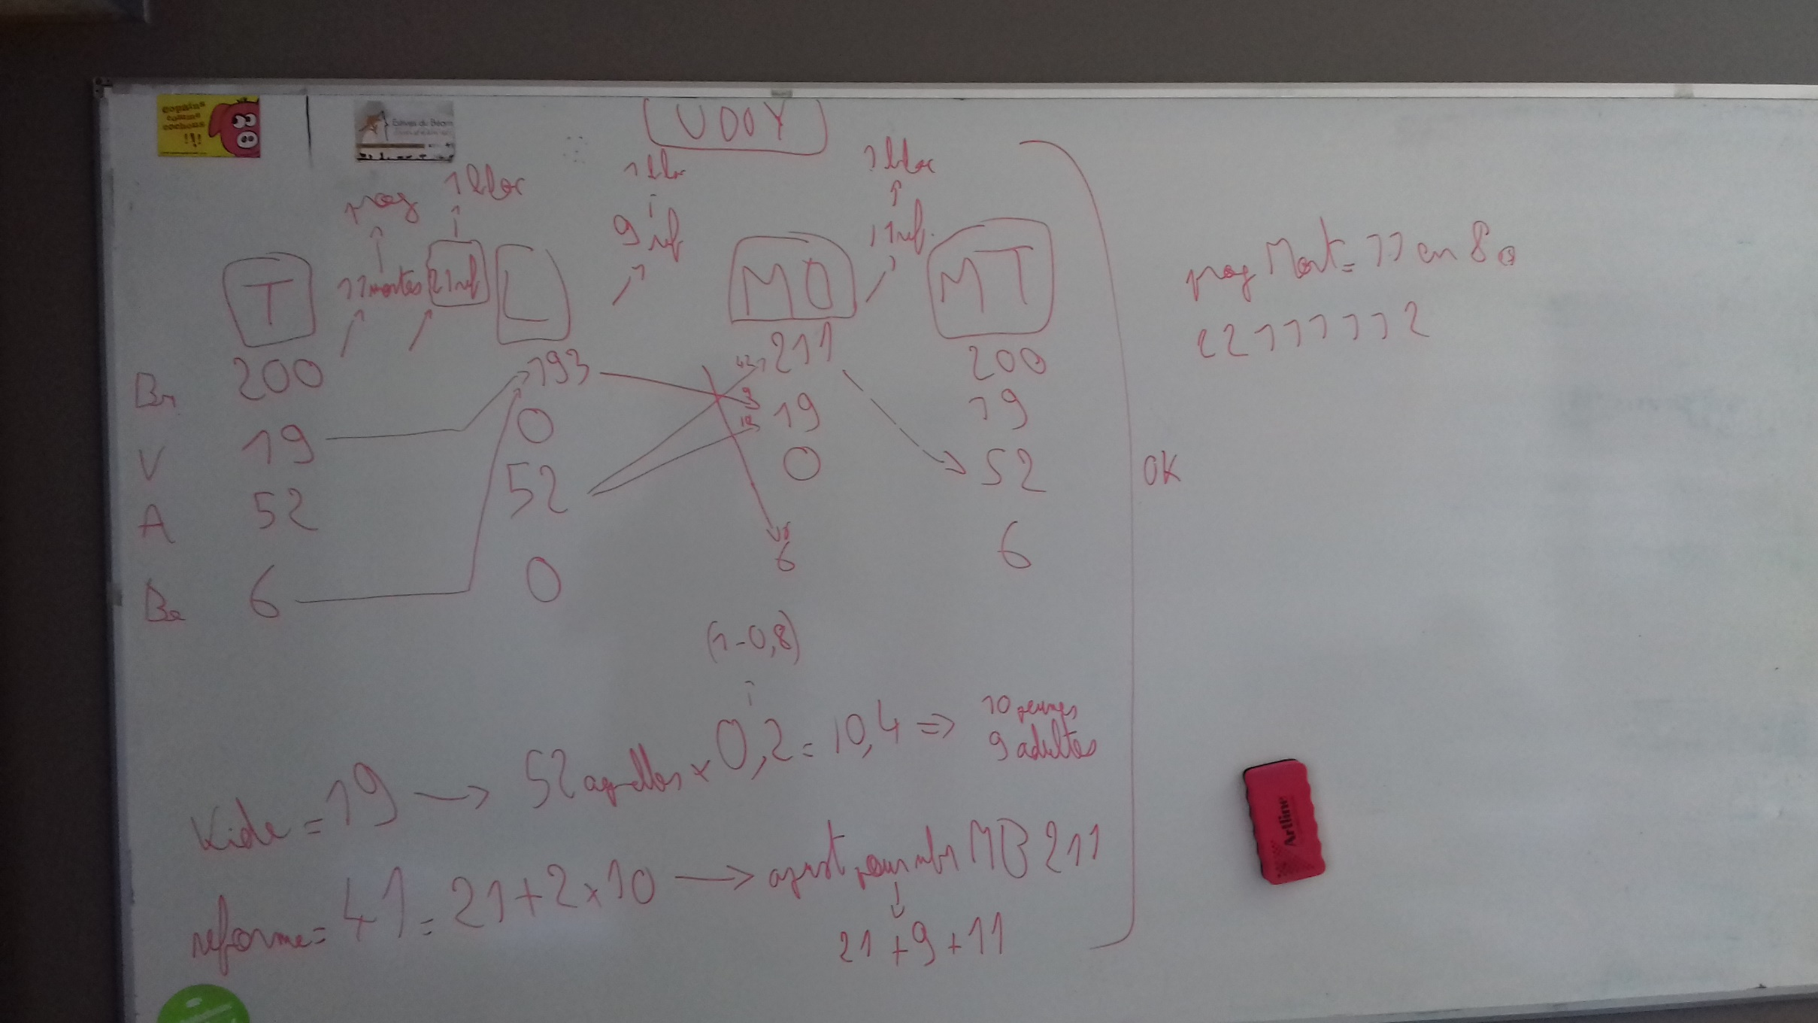

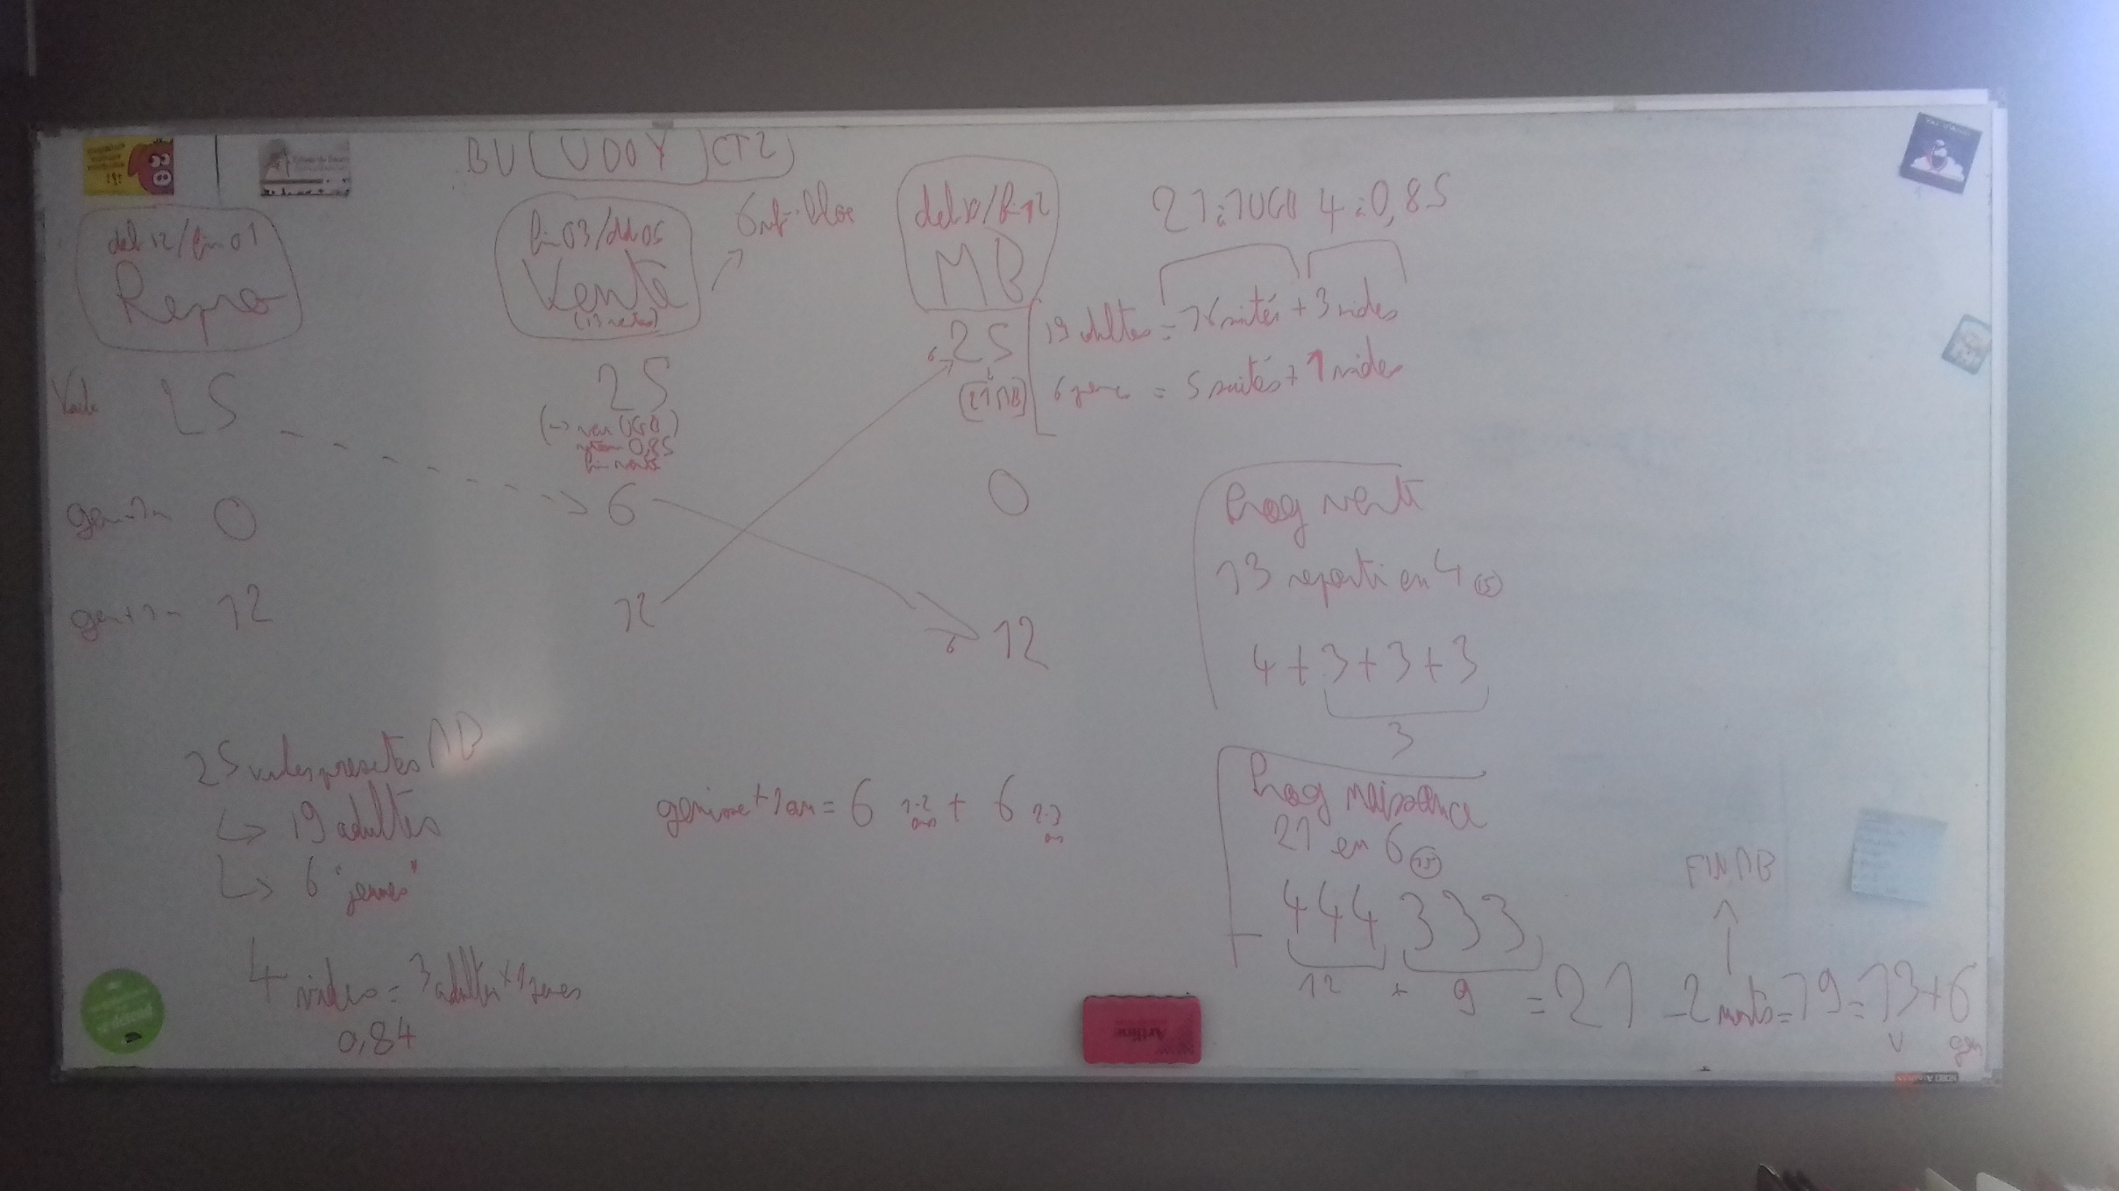

saisie initial Ovin
ovin lait | Janvier |  | Février |  | Mars |  | Avril |  | Mai |  | Juin |  | Juillet |  | Août |  | Septembre |  | Octobre |  | Novembre |  | Décembre
 | 1 | 2 | 3 | 4 | 5 | 6 | 7 | 8 | 9 | 10 | 11 | 12 | 13 | 14 | 15 | 16 | 17 | 18 | 19 | 20 | 21 | 22 | 23 | 24
durée quinzaine (jours) | 15.5 | 15.5 | 14 | 14 | 15.5 | 15.5 | 15 | 15 | 15.5 | 15.5 | 15 | 15 | 15.5 | 15.5 | 15.5 | 15.5 | 15 | 15 | 15.5 | 15.5 | 15 | 15 | 15.5 | 15.5
Evénements (mettre des 1 dans les quinzaines concernées)
période repro adulte |  |  |  |  |  |  |  |  |  | 1 | 1 | 1 | 1 | 1 | 1 | 1 | 1 | 1 | 1
période repro primipare
période principale de MB | 1 | 1 | 1 | 1 | 1 | 1 |  |  |  |  |  |  |  |  |  |  |  |  |  | 1 | 1 | 1 | 1 | 1
période de traite | 1 | 1 | 1 | 1 | 1 | 1 | 1 | 1 | 1 | 1 | 1 |  |  |  |  |  |  |  |  |  |  | 1 | 1 | 1
réforme |  |  |  |  |  |  |  |  | 1 | 1
ventes animaux 2
ventes animaux 3
ventes animaux 4
Effectifs lot | Effectif à remplir a posteriori, en fonction de la composition des lots et des événements zootechhniques
Nommer ici les lots présents
brebis | 200 | 198 | 196 | 195 | 194 | 193 | 192 | 191 | 189 | 193 | 193 | 193 | 193 | 193 | 193 | 193 | 193 | 193 | 193 | 211 | 211 | 200 | 200 | 200
vides | 19 | 19 | 19 | 19 | 19 | 19 | 19 | 19 | 19 | 0 | 0 | 0 | 0 | 0 | 0 | 0 | 0 | 0 | 0 | 19 | 19 | 19 | 19 | 19
agnelles | 52 | 52 | 52 | 52 | 52 | 52 | 52 | 52 | 52 | 52 | 52 | 52 | 52 | 52 | 52 | 52 | 52 | 52 | 52 | 0 | 0 | 52 | 52 | 52
beliers | 6 | 6 | 6 | 6 | 6 | 6 | 6 | 6 | 6 | 0 | 0 | 0 | 0 | 0 | 0 | 0 | 0 | 0 | 0 | 6 | 6 | 6 | 6 | 6
lot5
lot6
lot7
lot8
lot9
lot10 | 277 | 275 | 273 | 272 | 271 | 270 | 269 | 268 | 266 | 245 | 245 | 245 | 245 | 245 | 245 | 245 | 245 | 245 | 245 | 236 | 236 | 277 | 277 | 277

travail sur bv udoy (25) |  |  |  |  |  |  |  |  |  |  |  |  |  |  |  |  |  |  |  |  |  |  |  |  | saisie initiale bv udoy
bovin viande | Janvier |  | Février |  | Mars |  | Avril |  | Mai |  | Juin |  | Juillet |  | Août |  | Septembre |  | Octobre |  | Novembre |  | Décembre |  | bovin viande | Janvier |  | Février |  | Mars |  | Avril |  | Mai |  | Juin |  | Juillet |  | Août |  | Septembre |  | Octobre |  | Novembre |  | Décembre
 | 1 | 2 | 3 | 4 | 5 | 6 | 7 | 8 | 9 | 10 | 11 | 12 | 13 | 14 | 15 | 16 | 17 | 18 | 19 | 20 | 21 | 22 | 23 | 24 |  | 1 | 2 | 3 | 4 | 5 | 6 | 7 | 8 | 9 | 10 | 11 | 12 | 13 | 14 | 15 | 16 | 17 | 18 | 19 | 20 | 21 | 22 | 23 | 24
durée quinzaine (jours) | 15.5 | 15.5 | 14 | 14 | 15.5 | 15.5 | 15 | 15 | 15.5 | 15.5 | 15 | 15 | 15.5 | 15.5 | 15.5 | 15.5 | 15 | 15 | 15.5 | 15.5 | 15 | 15 | 15.5 | 15.5 | durée quinzaine (jours) | 15.5 | 15.5 | 14 | 14 | 15.5 | 15.5 | 15 | 15 | 15.5 | 15.5 | 15 | 15 | 15.5 | 15.5 | 15.5 | 15.5 | 15 | 15 | 15.5 | 15.5 | 15 | 15 | 15.5 | 15.5
Evénements (mettre des 1 dans les quinzaines concernées) |  |  |  |  |  |  |  |  |  |  |  |  |  |  |  |  |  |  |  |  |  |  |  |  | Evénements (mettre des 1 dans les quinzaines concernées)
période repro adulte | 1 | 1 |  |  |  |  |  |  |  |  |  |  |  |  |  |  |  |  |  |  |  |  | 1 | 1 | période repro adulte | 1 | 1 |  |  |  |  |  |  |  |  |  |  |  |  |  |  |  |  |  |  |  |  | 1 | 1
période repro primipare |  |  |  |  |  |  |  |  |  |  |  |  |  |  |  |  |  |  |  |  |  |  |  |  | période repro primipare
période principale de MB |  |  |  |  |  |  |  |  |  |  |  |  |  |  |  |  |  |  | 1 | 1 | 1 | 1 | 1 | 1 | période principale de MB |  |  |  |  |  |  |  |  |  |  |  |  |  |  |  |  |  |  | 1 | 1 | 1 | 1 | 1 | 1
période de traite |  |  |  |  |  |  |  |  |  |  |  |  |  |  |  |  |  |  |  |  |  |  |  |  | période de traite
reforme | 1 | 1 | 1 | 1 | 1 | 1 | 1 | 1 | 1 | 1 | 1 | 1 | 1 | 1 | 1 | 1 | 1 | 1 | 1 | 1 | 1 | 1 | 1 | 1 | reforme | 1 | 1 | 1 | 1 | 1 | 1 | 1 | 1 | 1 | 1 | 1 | 1 | 1 | 1 | 1 | 1 | 1 | 1 | 1 | 1 | 1 | 1 | 1 | 1
ventes veaux |  |  |  |  |  | 1 | 1 | 1 | 1 |  |  |  |  |  |  |  |  |  |  |  |  |  |  |  | ventes veaux |  |  |  |  |  | 1 | 1 | 1 | 1
ventes animaux 3 |  |  |  |  |  |  |  |  |  |  |  |  |  |  |  |  |  |  |  |  |  |  |  |  | ventes animaux 3
ventes animaux 4 |  |  |  |  |  |  |  |  |  |  |  |  |  |  |  |  |  |  |  |  |  |  |  |  | ventes animaux 4
Effectifs lot | Effectif à remplir a posteriori, en fonction de la composition des lots et des événements zootechhniques |  |  |  |  |  |  |  |  |  |  |  |  |  |  |  |  |  |  |  |  |  |  |  | Effectifs lot | Effectif à remplir a posteriori, en fonction de la composition des lots et des événements zootechhniques
Nommer ici les lots présents |  |  |  |  |  |  |  |  |  |  |  |  |  |  |  |  |  |  |  |  |  |  |  |  | Nommer ici les lots présents
vaches | 19 | 19 | 19 | 19 | 19 | 19 | 19 | 19 | 19 | 19 | 19 | 19 | 19 | 19 | 19 | 19 | 18 | 18 | 18 | 18 | 19 | 19 | 19 | 19 | vaches | 25 | 25 | 25 | 25 | 25 | 25 | 25 | 25 | 25 | 19 | 19 | 19 | 19 | 19 | 19 | 19 | 19 | 19 | 25 | 25 | 25 | 25 | 25 | 25
genisses -1an | 0 | 0 | 0 | 0 | 0 | 2 | 4 | 6 | 6 | 6 | 6 | 6 | 6 | 6 | 6 | 6 | 6 | 6 | 5 | 5 | 2 | 1 | 0 | 0 | genisses -1an | 0 | 0 | 0 | 0 | 0 | 6 | 6 | 6 | 6 | 6 | 6 | 6 | 6 | 6 | 6 | 6 | 6 | 6 | 0 | 0 | 0 | 0 | 0 | 0
genisses +1an | 6 | 6 | 6 | 6 | 6 | 6 | 6 | 6 | 6 | 6 | 6 | 6 | 6 | 6 | 6 | 6 | 6 | 6 | 6 | 6 | 6 | 6 | 6 | 6 | genisses +1an | 12 | 12 | 12 | 12 | 12 | 12 | 12 | 12 | 12 | 12 | 12 | 12 | 12 | 12 | 12 | 12 | 12 | 12 | 12 | 12 | 12 | 12 | 12 | 12
génisses 1-2 an | 6 | 6 | 6 | 6 | 6 | 6 | 6 | 6 | 6 | 6 | 6 | 6 | 6 | 6 | 6 | 6 | 6 | 6 | 6 | 6 | 6 | 6 | 6 | 6 | lot4
lot5 |  |  |  |  |  |  |  |  |  |  |  |  |  |  |  |  |  |  |  |  |  |  |  |  | lot5
lot6 |  |  |  |  |  |  |  |  |  |  |  |  |  |  |  |  |  |  |  |  |  |  |  |  | lot6
lot7 |  |  |  |  |  |  |  |  |  |  |  |  |  |  |  |  |  |  |  |  |  |  |  |  | lot7
lot8 |  |  |  |  |  |  |  |  |  |  |  |  |  |  |  |  |  |  |  |  |  |  |  |  | lot8
lot9 |  |  |  |  |  |  |  |  |  |  |  |  |  |  |  |  |  |  |  |  |  |  |  |  | lot9
lot10 | 31 | 31 | 31 | 31 | 31 | 33 | 35 | 37 | 37 | 37 | 37 | 37 | 37 | 37 | 37 | 37 | 36 | 36 | 35 | 35 | 33 | 32 | 31 | 31 | lot10 | 37 | 37 | 37 | 37 | 37 | 43 | 43 | 43 | 43 | 37 | 37 | 37 | 37 | 37 | 37 | 37 | 37 | 37 | 37 | 37 | 37 | 37 | 37 | 37

travail bvnaissM |  | 45 |  | 25 |  |  |  |  |  |  |  |  |  |  |  |  |  |  |  |  |  |  |  |  | bvnaissM (45)
 | Janvier |  | Février |  | Mars |  | Avril |  | Mai |  | Juin |  | Juillet |  | Août |  | Septembre |  | Octobre |  | Novembre |  | Décembre |  |  | Janvier |  | Février |  | Mars |  | Avril |  | Mai |  | Juin |  | Juillet |  | Août |  | Septembre |  | Octobre |  | Novembre |  | Décembre
 | 1 | 2 | 3 | 4 | 5 | 6 | 7 | 8 | 9 | 10 | 11 | 12 | 13 | 14 | 15 | 16 | 17 | 18 | 19 | 20 | 21 | 22 | 23 | 24 |  | 1 | 2 | 3 | 4 | 5 | 6 | 7 | 8 | 9 | 10 | 11 | 12 | 13 | 14 | 15 | 16 | 17 | 18 | 19 | 20 | 21 | 22 | 23 | 24
durée quinzaine (jours) | 15.5 | 15.5 | 14 | 14 | 15.5 | 15.5 | 15 | 15 | 15.5 | 15.5 | 15 | 15 | 15.5 | 15.5 | 15.5 | 15.5 | 15 | 15 | 15.5 | 15.5 | 15 | 15 | 15.5 | 15.5 | durée quinzaine (jours) | 15.5 | 15.5 | 14 | 14 | 15.5 | 15.5 | 15 | 15 | 15.5 | 15.5 | 15 | 15 | 15.5 | 15.5 | 15.5 | 15.5 | 15 | 15 | 15.5 | 15.5 | 15 | 15 | 15.5 | 15.5
Evénements (mettre des 1 dans les quinzaines concernées) |  |  |  |  |  |  |  |  |  |  |  |  |  |  |  |  |  |  |  |  |  |  |  |  | Evénements (mettre des 1 dans les quinzaines concernées)
période repro adulte | 1 | 1 | 1 | 1 | 1 | 1 | 1 | 1 | 1 | 1 |  |  |  |  |  |  |  |  |  |  |  |  | 1 | 1 | période repro adulte | 1 | 1 | 1 | 1 | 1 | 1 | 1 | 1 | 1 | 1 |  |  |  |  |  |  |  |  |  |  |  |  | 1 | 1
période repro primipare | 1 | 1 | 1 | 1 | 1 | 1 |  |  |  |  |  |  |  |  |  |  |  |  |  |  |  |  | 1 | 1 | période repro primipare | 1 | 1 | 1 | 1 | 1 | 1 |  |  |  |  |  |  |  |  |  |  |  |  |  |  |  |  | 1 | 1
période principale de MB | 1 | 1 | 1 | 1 |  |  |  |  |  |  |  |  |  |  |  |  | 1 | 1 | 1 | 1 | 1 | 1 | 1 | 1 | période principale de MB | 1 | 1 | 1 | 1 |  |  |  |  |  |  |  |  |  |  |  |  | 1 | 1 | 1 | 1 | 1 | 1 | 1 | 1
période de traite |  |  |  |  |  |  |  |  |  |  |  |  |  |  |  |  |  |  |  |  |  |  |  |  | période de traite
ventes broutardes |  |  | 1 |  | 1 |  |  |  | 1 | 1 | 1 | 1 | 1 | 1 |  |  |  |  |  |  |  |  |  |  | ventes broutardes |  |  | 1 |  | 1 |  |  |  | 1 | 1 | 1 | 1 | 1 | 1
ventes broutards |  |  | 1 | 1 | 1 | 1 | 1 | 1 | 1 | 1 |  |  |  |  |  |  |  |  |  |  |  |  |  |  | ventes broutards |  |  | 1 | 1 | 1 | 1 | 1 | 1 | 1 | 1
reformes grasses |  |  |  |  |  |  |  |  |  |  |  |  |  |  |  |  |  |  | 1 |  | 1 |  |  |  | reformes grasses |  |  |  |  |  |  |  |  |  |  |  |  |  |  |  |  |  |  | 1 |  | 1
réformes maigres |  |  |  |  |  |  |  |  |  |  |  |  |  |  | 1 | 1 | 1 |  | 1 | 1 | 1 | 1 | 1 | 1 | réformes maigres |  |  |  |  |  |  |  |  |  |  |  |  |  |  | 1 | 1 | 1 |  | 1 | 1 | 1 | 1 | 1 | 1
Effectifs lot | Effectif à remplir a posteriori, en fonction de la composition des lots et des événements zootechhniques |  |  |  |  |  |  |  |  |  |  |  |  |  |  |  |  |  |  |  |  |  |  |  | Effectifs lot | Effectif à remplir a posteriori, en fonction de la composition des lots et des événements zootechhniques
Nommer ici les lots présents |  |  |  |  |  |  |  |  |  |  |  |  |  |  |  |  |  |  |  |  |  |  |  |  | Nommer ici les lots présents
lot principale | 34 | 34 | 34 | 34 | 34 | 34 | 34 | 34 | 34 | 34 | 34 | 34 | 34 | 34 | 33 | 32 | 32 | 32 | 32 | 33 | 34 | 35 | 35 | 34 | lot principale | 34 | 34 | 34 | 34 | 34 | 34 | 34 | 34 | 34 | 34 | 34 | 34 | 34 | 34 | 33 | 32 | 32 | 32 | 32 | 33 | 34 | 35 | 35 | 34
génisses 5 mois -1an | 2 | 4 | 7 | 11 | 11 | 11 | 11 | 11 | 11 | 11 | 11 | 11 | 11 | 11 | 11 | 11 | 10 | 10 | 8 | 6 | 3 | 1 | 0 | 0 | génisses 5 mois -1an | 2 | 4 | 7 | 11 | 11 | 11 | 11 | 11 | 11 | 11 | 11 | 11 | 11 | 11 | 11 | 11 | 10 | 10 | 8 | 6 | 3 | 1 | 0 | 0
génisse 1-2 ans | 11 | 11 | 11 | 11 | 11 | 11 | 11 | 11 | 11 | 11 | 11 | 11 | 11 | 11 | 11 | 11 | 11 | 11 | 11 | 11 | 11 | 11 | 11 | 11 | génisse 1-2 ans | 11 | 11 | 11 | 11 | 11 | 11 | 11 | 11 | 11 | 11 | 11 | 11 | 11 | 11 | 11 | 11 | 11 | 11 | 11 | 11 | 11 | 11 | 11 | 11
génisse + 2 ans | 11 | 11 | 11 | 11 | 11 | 11 | 11 | 11 | 11 | 11 | 11 | 11 | 11 | 11 | 11 | 11 | 11 | 11 | 11 | 11 | 11 | 11 | 11 | 11 | génisse + 2 ans | 11 | 11 | 11 | 11 | 11 | 11 | 11 | 11 | 11 | 11 | 11 | 11 | 11 | 11 | 11 | 11 | 11 | 11 | 11 | 11 | 11 | 11 | 11 | 11
passage à 25
lot principale | 19 | 19 | 19 | 19 | 19 | 19 | 19 | 19 | 19 | 19 | 19 | 19 | 19 | 19 | 18 | 18 | 18 | 18 | 18 | 18 | 19 | 19 | 19 | 19 | lot6
génisses 5 mois -1an | 1 | 2 | 4 | 6 | 6 | 6 | 6 | 6 | 6 | 6 | 6 | 6 | 6 | 6 | 6 | 6 | 5 | 5 | 4 | 4 | 1 | 1 | 0 | 0 | lot7
génisse 1-2 ans | 6 | 6 | 6 | 6 | 6 | 6 | 6 | 6 | 6 | 6 | 6 | 6 | 6 | 6 | 6 | 6 | 6 | 6 | 6 | 6 | 6 | 6 | 6 | 6 | lot8
génisse + 2 ans | 6 | 6 | 6 | 6 | 6 | 6 | 6 | 6 | 6 | 6 | 6 | 6 | 6 | 6 | 6 | 6 | 6 | 6 | 6 | 6 | 6 | 6 | 6 | 6 | lot9
lot10 |  |  |  |  |  |  |  |  |  |  |  |  |  |  |  |  |  |  |  |  |  |  |  |  | lot10

